상품제안서
알로코리아 듀얼 무드등 무선 가습기 AHM5 [인쇄무료] | 상품코드: F30019

 |  |  |  |  |  |  | 02-412-0044 | www.easy1.co.kr
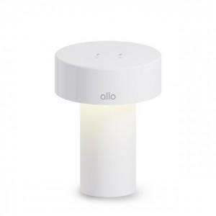

【상세/제작정보】

【인쇄/포장옵션】 | 레이저 / 포장지포장

【공급단가】 | 수량 | 50~ | 100~ | 500~ | 1,000~ | 2,000~
*VAT별도 | 단가 | 21,450원 | 21,090원 | 20,720원 | 20,360원 | 20,000원

【상품 URL】 | https://dev.easy1.co.kr:443/src/goods_detail.php?gdno=30019

